상품제안서
브리츠 BZ-MX2100 블루투스스피커 알람 LED 시계 | 상품코드: F11684

 |  |  |  |  |  |  | 02-412-0044 | www.easy1.co.kr
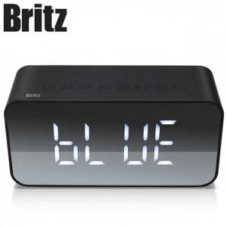

【상세/제작정보】 | 음향기기의 대표 브랜드 브리츠

【인쇄/포장옵션】 | 레이저 / 포장지포장

【공급단가】 | 수량 | 30~ | 100~ | 300~ | 500~ | 1,000~
*VAT별도 | 단가 | 30,100원 | 29,000원 | 27,000원 | 26,500원 | 26,000원

【상품 URL】 | https://dev.easy1.co.kr:443/src/goods_detail.php?gdno=11684

